Sheet1
 | WPS表計算へようこそ | 基本的な編集 | データの表示 | 関数の使用 |  |  | マルチ端末の同期 | 強力なツール

 |  | · ターゲットセルをダブルクリックし、キーボードをポップアップしてから入力します · 一行おきに入力：「↲」をクリック · 一列おきに入力：「tab」をクリック | よくWPS表計算を使用してファイルを表示する場合は、次の機能が役立ちます。 | テーブル関数を利用すると、データ計算が大幅に簡素化され、繰り返しの操作を回避できます。携帯電話は関数を追加する機能もサポートしています。 使用手順： 数式を入力する必要のあるセルを選択し、インターフェイスの下部にある「挿入」→「関数」をクリックして、ポップアップパネルで使いたい関数を選択して適用します。 |  |  | 「クラウド同期」をオンにしてファイルの端末間同期を実現します。 パソコンで処理したデータは携帯電話でも見られます。 手順： １．モバイルWPS Officeを開き、「アカウント」→[WPSクラウド」をクリックします。 ２．「クラウド同期」をオンにします。 | 高度な表計算のデマンドに対応して、WPSは強力なツールを多く提供します、それは仕事の効率を向上させるために不可欠なツールです。 手順： 「読み取りモード」にしてページの右上隅にある「ツール」アイコンをクリックします。

 |  |  | ①モバイルモード 画面スペースを最大限に活用するために、タイトルバーと読書に関係のないさまざまな機能の入り口を非表示にします。

表計算はオフィスにとって必要なスキルであり、以下は基本から始まります まずは表計算の使用方法を説明します。

 |  | · データが長すぎて完全表示できないため、列の先頭とカーソル交差点をドラッグして、適切な列幅にすばやく調整できます · ターゲット列を選択し、フローティングボックスで「列の挿入」を選択すると、現在の列の前に列を素早く挿入できる（行の挿入方法も同じです。） | ②ハイライトモード ハイライトモードをオンにすると、選択したセルの行と列が強調表示されます。これは、エラーなしでスムーズに読み取るに役に立ちます。

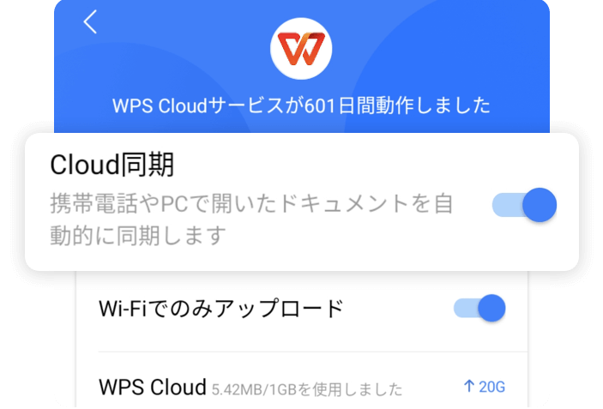

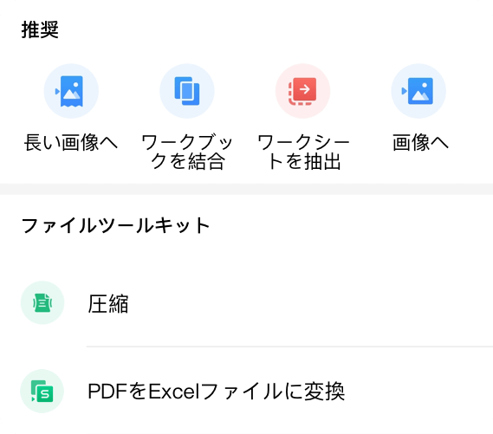
 |  |  |  | 例えば、簡単な関数を使用してデータをすばやく分析します:
 |  |  | ③フリーズモード 画面をドラッグしてデータを表示すると、行と列の特定の部分をフリーズして比較的静止した状態に保つことができます。これは、データを大量含むファイルを表示するのに便利です。

<<左にスワイプして開始

 |  | . 行／列を非表示にする：行/列を選択し、フローティングボックスで「非表示」を選択します . 行と列を再表示にする：非表示にされた行または列の左側と右側の行と列を選択し、フローティングボックスで「再表示」を選択します . 行と列を削除する：行/列を選択し、フローティングボックスで「削除」を選択します

19年支出情况表
 | 102 | 0.12484700122
 | 250 | 0.30599755202
 | 320 | 0.39167686659
 | 145 | 0.17747858017

 |  |  |  | 2019年の支出分析表

 |  |  | ④フィルター 表示する必要のあるコンテンツを取り上げて、データをより直感的に表示できます。 | 四半期 | 支出（万） | パーセンテージ

 |  |  |  | Q1 | 102 | 12.48%

 |  |  |  | Q2 | 250 | 30.60%
 |  |  |  |  |  |  | その他： この機能は、WPSアカウントにログインする必要があります。クライアントがダウンロードされていない場合は、任意のブラウザーでクラウドドキュメントのURLを開くことができます：http：//drive.wps.com
 |  |  |  | Q3 | 320 | 39.17%

 |  |  |  | Q4 | 145 | 17.75%

 |  |  |  | 平均 | 204.25
 |  |  | その他： 上記の紹介はWPSの機能の一部であり、より素晴らしい操作についてお客様の探索と使用を楽しみにしています〜
 |  |  |  | 総計 | 817

 |  |  |  |  |  |  |  | その他： モバイルWPS Officeを開き、[ツール]をクリックします。より効率的なツールについてはお客様の探索と使用を楽しみにしています〜

 |  | . データフィル：セルを選択し、セルの右下隅をドラッグして、フローティングボックスで「フィル」を選択します

 |  |  |  |  |  |  | ご注意：「読み取りモード」にしてからクリックしてジャンプしてください（ページの上部と下部に、メニューバーが表示します）

